納入仕様-様式1
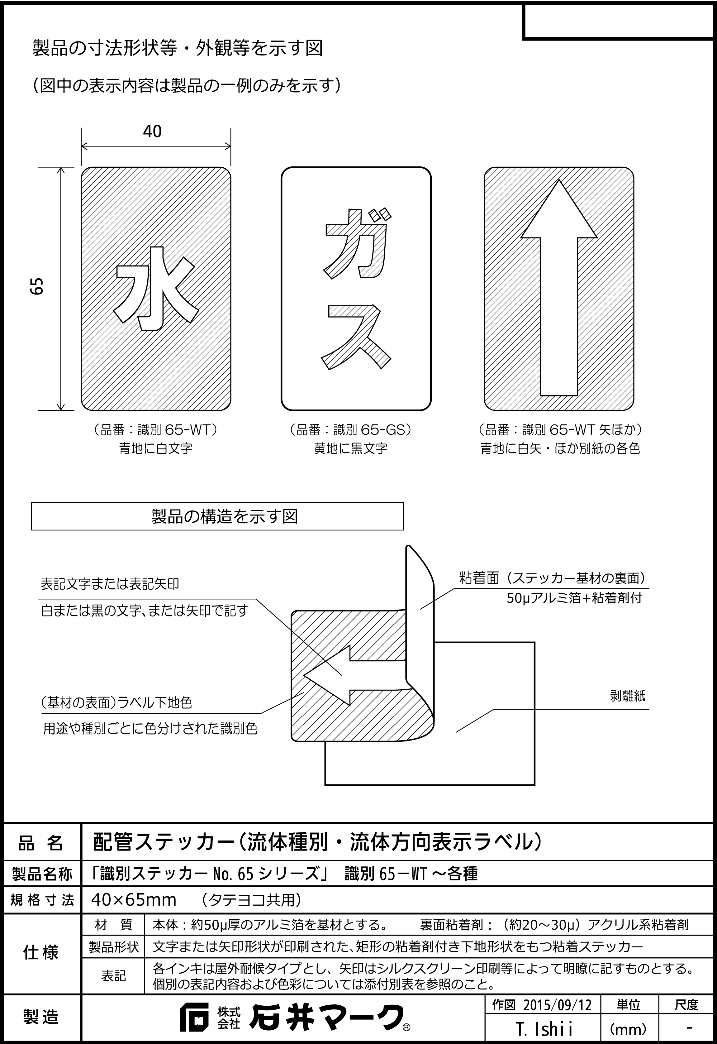
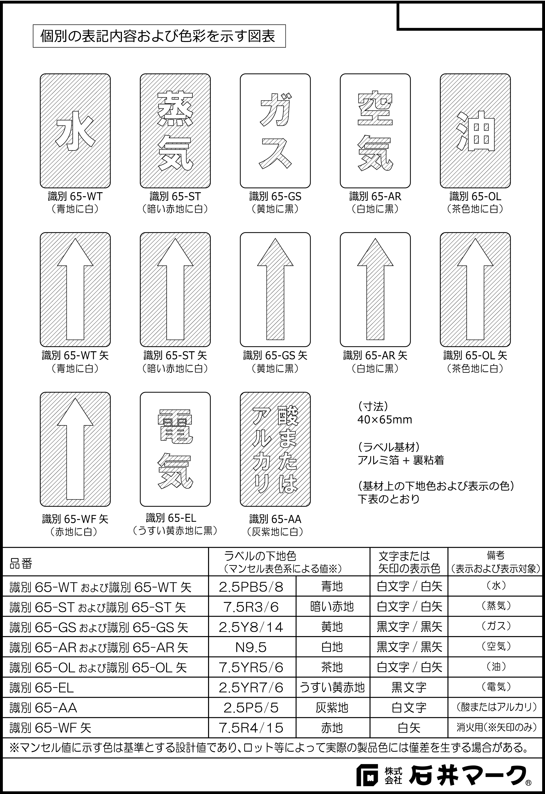
入力フォーム |  |  | 白枠内の項目のみ任意の内容を御入力いただけます |  |  |  | 1
 | (表題）
 | 御納入先 |  |  |  |  | 製品納入仕様書
 | 御註文先 |  |  |  |  | 御承認申請図
 | 工事件名（現場名） |  |  |  |  | 製品完成図
 | 貴注文番号等
 | 出図年月日 |  | 2019-04-27
 | 整理番号等
 | 品名： |  | 配管ステッカー（流体種別・流体方向表示ラベル）
 | 型式/仕様： |  | アルミ製「識別ステッカーNo.65」 （識別65－WT ～各種）

 | 御納入先 |  | 0 |  | 殿

 | 御註文先 |  | 0 |  | 殿

 |  | 製品納入仕様書

 | 工事件名 (現場名） |  | 0

 | 貴注文番号等 |  | 0

 | 品名： |  | 配管ステッカー（流体種別・流体方向表示ラベル）
 | 型式/仕様： |  | アルミ製「識別ステッカーNo.65」 （識別65－WT ～各種）

 | ご受領日
 | ご受領印

 |  | 出図年月日 |  | 令和元年4月27日
 |  | 整理番号等 |  | 0

 |  |  |  | 販売

